目標設定
VBA学習
清水さんの成果物確認
 | ・ルール
 |  | - 赤、青、黄、緑の4人対戦でゲームします。
 |  | - 10×10の100マスで争います。
 |  | - ゲーム開始時はすべてのマスが空となっています。
 |  | - 対戦者の陣地をとれるかどうかに関係なく、空のマスであれば自分の色を置くことができます。
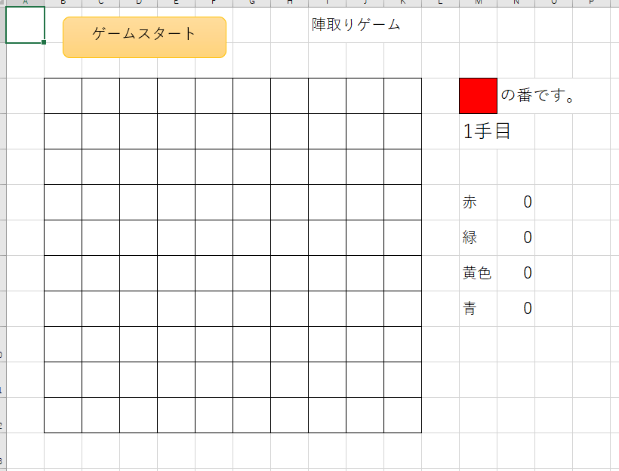

 | ・気になった点
 |  | ゲームの盤面の大きさ変更できない（選択制にしたい。大中小？）

 |  | 人数4人固定（選択制にしたい）

 |  | 盤面の中に数字が振られていて、その値を変更するとゲームがバグる
 |  |  | 空きマス：10, 赤：0, 緑：1, 黄：2, 青：3で判断しているため
 |  |  |  |  |  |  |  | （上記以外の値が枠内にあると、枠外扱い）
 |  |  |  |  | →

 |  |  |  | 右上の赤を2にすると、黄色として扱われる

 |  | （オプション）ゲームの戦略として、初手で全プレイヤーが端を取っていくことが必須になってしまう気がする。戦略性が増すようにするにはどうすればよいか？
 |  | 〇 | 端を取れるようになるタイミングを作る？ |  |  |  |  | （４隅以外の端は50ターン後、4隅は80ターン後など）

 |  |  | 既に塗られているマスに隣接するマスにしか置けないようにする？

 |  |  | マスの塗り方をランダムな形にする？（３マスor４マスのランダムな範囲を塗る）

目標（改修案）
 | 目標は
 |  | ・ゲーム盤面の大きさ選択 |  |  | 大：10×10 |  | 中：8×8 |  | 小：6×6

 |  | ・人数選択 |  | 4人, 3人, 2人

 |  | ・盤面操作によるバグの防止 |  |  |  | 別シートを用いた処理への変更

 |  | ・端の取れるタイミング作成 |  |  |  | 50ターン後、4辺解放 |  |  | 80ターン後、4隅解放
 | の４つ

 | スケジュールとしては、
 |  | 盤面操作によるバグの防止 |  |  | ： | 11/24まで（VBA学習とコードを読む時間を含めて1.5日）
 |  | ゲーム盤面の大きさ選択 |  |  | ： | 11/25まで（0.5日）
 |  | 人数選択 |  |  | ： | 11/25まで（0.5日）
 |  | 端の取れるタイミング作成 |  |  | ： | 11/26まで（1.0日）
 | の予定

改修
VBA学習
盤面操作によるバグの防止
 | 概要
 |  | 現在はシート１つのみで処理しているため、シート内のセルを書き換えるとバグ発生の可能性がある
 |  | 画面表示用のシートと計算用のシートを用意し、画面表示用のシートのセルを操作してもバグが発生しないことが目標

 | 改修内容
 |  | 画面
 |  |  | 計算用のシートを追加（"cal_sheet"） / 画面表示用のシートの名前変更（"game_sheet"）
 |  |  | 計算用のシートはマス目の処理 / 画面表示用のシートは色塗り・枠外の状況表示文字の更新
 |  | 内部処理
 |  |  | 各処理のRangeやCellsについて、対象シートを指定するように修正
 |  |  | シートの保護、シート保護の解除を処理に組み込むことで、不用意な操作を防止する
 | 改修経過
 |  | 現在の処理では、シートの対象を特に指定していない模様
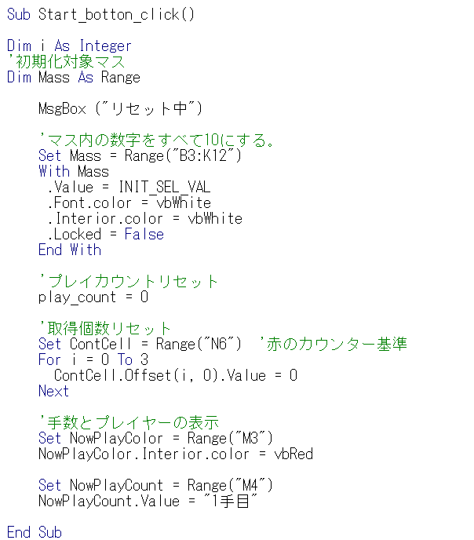
 |  |  | 現在のStart_botton_click関数

 |  |  |  |  |  |  |  |  |  | （Cells(1,1)についても同様）

 |  |  |  | ↓
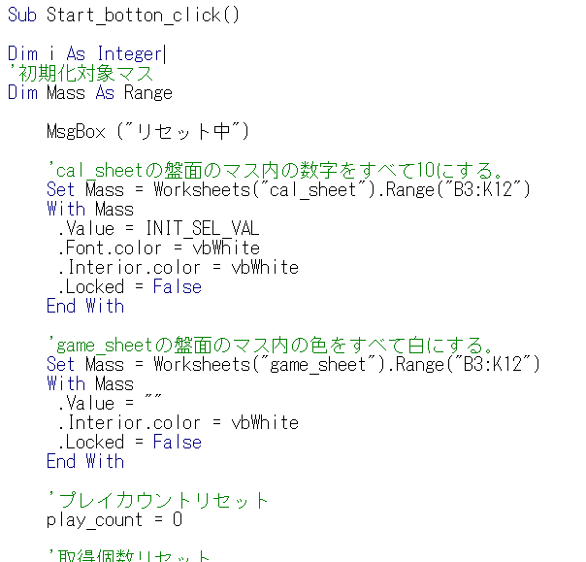

 |  |  |  |  | 上記の方法で、画面の表示に関わる処理は"game_sheet"に、計算に関わる処理は"cal_sheet"にそれぞれ割り振る

 |  | 不明な処理の確認
 |  |  | 色塗りの処理について
 |  |  |  |  |  | Ubound(xxx)は、配列xxxの添字の最大値を返却する関数
 |  |  |  |  |  |  | 配列作成時に添え字について指定していなければ、(要素数-1)の値が返ってくる
 |  |  |  |  |  | 手番の値を4で割った余りを基に色を塗っている模様

 |  |  | .Offsetについて
 |  |  |  |  |  | Offsetは、Rangeで指定したセルを基準点(0,0)として処理をする関数
 |  |  |  |  |  | ←のFor分のOffsetでは、
 |  |  |  |  |  |  | N6, N7, N8, N9
 |  |  |  |  |  | を処理している

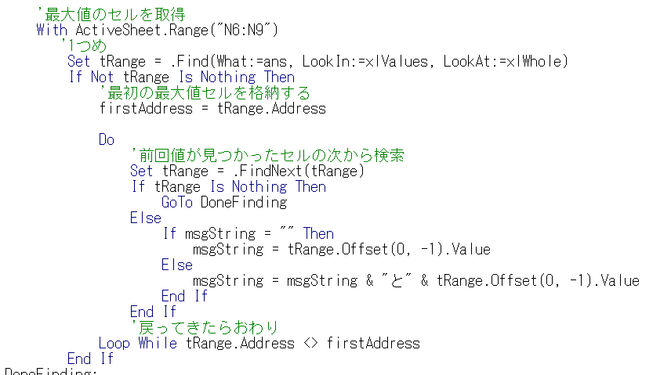
 |  |  | .Findについて
 |  |  |  |  |  | Findは、検索に使用する関数
 |  |  |  |  |  | What:と同じvalueをもつ１つのセル(Range)を返却する

 |  |  |  |  |  | 検索範囲内に複数対象が存在する際には、.FindNextを使用することで、
 |  |  |  |  |  | Findの続きから検索してくれる

 |  |  |  |  |  | Do Whileループで、最初のFindと同じ結果がFindNextで帰ってきたら終了としている

 |  | シートの保護、シート保護の解除について
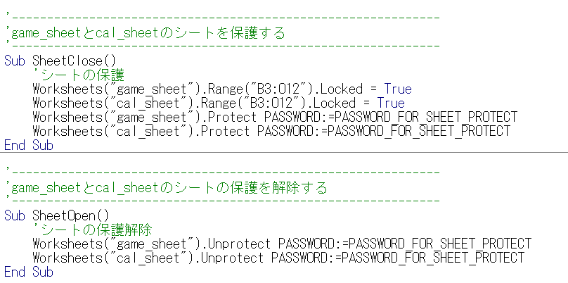

 |  |  |  |  |  |  | .Lockedでセルのロックを設定する
 |  |  |  |  |  |  | .Protectでシートの保護、.Unprotectでシートの保護の解除が可能

 | 改修結果
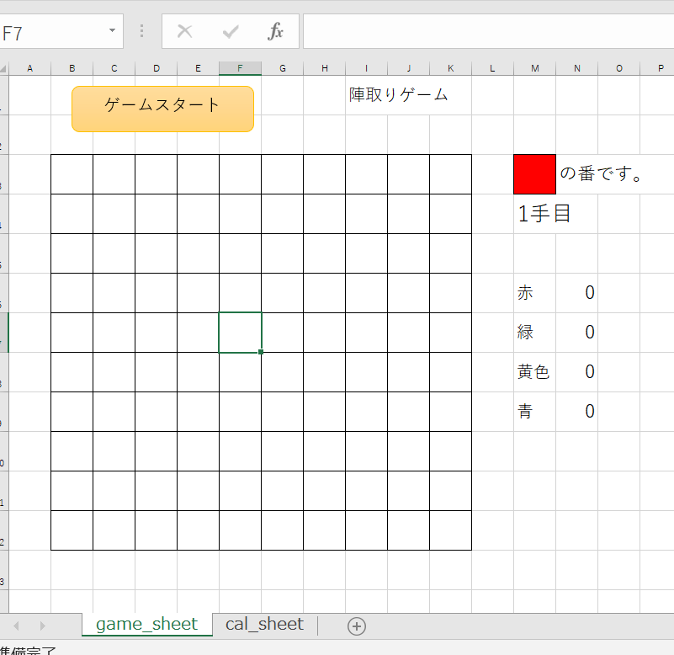
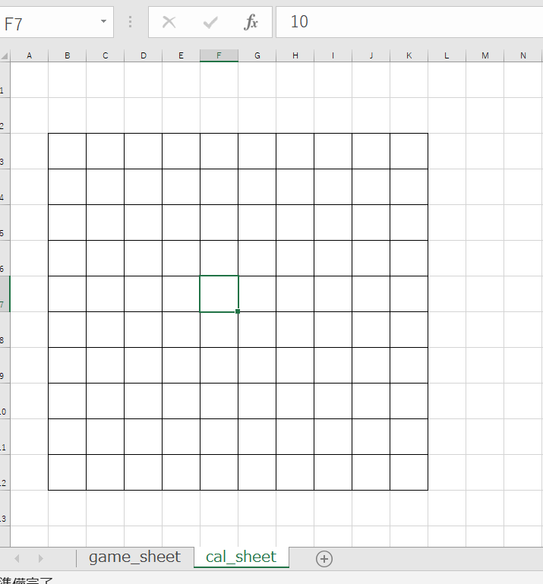
 |  |  |  |  |  |  |  | cal_sheetの追加（普段は非表示）
 |  |  |  |  |  |  |  | 既存のコードでは、sheet1でゲーム画面＋ゲーム処理のための数値投入を行っていた （マスの数値を変更すると、バグが発生する）

 |  |  |  |  |  |  |  | 改修後は、ゲーム画面をgame_sheetに、ゲーム処理のための数値投入をcal_sheetに振り分けることで、ゲーム画面を不要に操作しても、問題なくゲームを進行できる

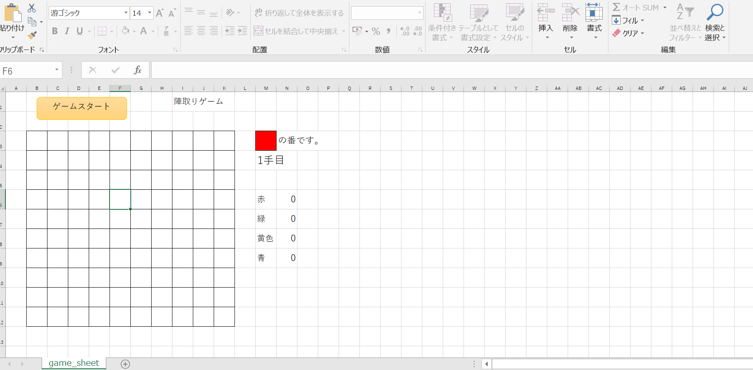
 |  |  |  |  |  |  |  | シートの保護設定
 |  |  |  |  |  |  |  |  | 色を塗る操作が出来ないようになっている
 |  |  |  |  |  |  |  |  | セルのロックを行い、値の入力やクリアを不可としている

 | 以上

